IVR
"УКР- СНАБ" ТОВАРИСТВО З ОБМЕЖЕНОЮ ВІДПОВІДАЛЬНІСТЮ ЄДРПОУ 37116788, 02093, м.Киев, вул.Бориспольская, 11-A, оф. 607 тел.+380 (44) 221-2864, факс +380 (44) 482-3377 ukrsnab.head.office@gmail.com, www.ukrsnab.kiev.ua |  |  | 
КРАНИ |  |  |  |  | Курс €
№ з/п | Найменування | Зображення | Ціна з ПДВ в гривнях | Ціна з ПДВ в євро з 01.12.2017 | 36
 | Крани кульові ДЛЯ ГАЗА IVR (Італія)
1 | Кран кул. газ Ду15 вн/вн,руч., art.151 | 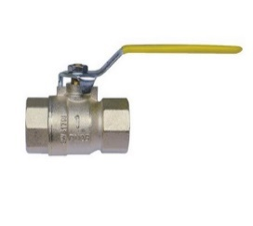 | 133.2 | 3.7
2 | Кран кул. газ Ду20 вн/вн,руч., art.151 |  | 176.4 | 4.9
3 | Кран кул. газ Ду25 вн/вн,руч., art.151 |  | 300.6 | 8.35
4 | Кран шар. газ Ду32 вн/вн,руч., art.151 |  | 459 | 12.75
5 | Кран шар. газ Ду40 вн/вн,руч., art.151 |  | 660.6 | 18.35
6 | Кран шар. газ Ду50 вн/вн,руч., art.151 |  | 1083.6 | 30.1
7 | Кран кул. газ Ду15 вн/вн,мет., art.151/А |  | 129.6 | 3.6
8 | Кран кул. газ Ду20 вн/вн,мет., art.151/А |  | 172.8 | 4.8
9 | Кран кул. газ Ду25 вн/вн,мет., art.151/А |  | 304.2 | 8.45
10 | Кран кул. газ Ду15 вн/зов,руч., art.152 | 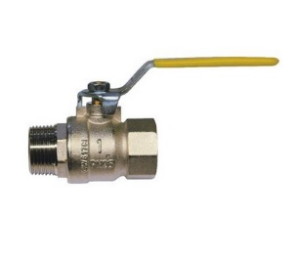 | 138.6 | 3.85
11 | Кран кул. газ Ду20 вн/зов,руч., art.152 |  | 185.4 | 5.15
12 | Кран кул. газ Ду25 вн/зов,руч., art.152 |  | 302.4 | 8.4
13 | Кран кул. газ Ду32 вн/зов,руч., art.152 |  | 534.6 | 14.85
14 | Кран кул. газ Ду40 вн/зов,руч., art.152 |  | 741.6 | 20.6
15 | Кран кул. газ Ду50 вн/зов,руч., art.152 |  | 1251 | 34.75
16 | Кран кул. газ Ду15 вн/зов,мет., art.152/А |  | 138.6 | 3.85
17 | Кран кул. газ Ду20 вн/зов,мет., art.152/А |  | 185.4 | 5.15
18 | Кран кул. газ Ду25 вн/зов,мет., art.152/А |  | 302.4 | 8.4
19 | Кран кул. газ Ду15 вн/вн, з ковпачком для пломби., art.182 | 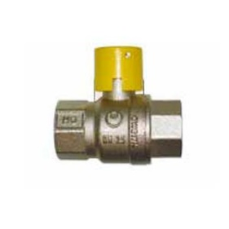 | 193.5225 | 5.38
20 | Кран кул. газ Ду20 вн/вн, з ковпачком для пломби., art.182 |  | 248.805 | 6.91
21 | Кран кул. газ Ду25 вн/вн, з ковпачком для пломби., art.182 |  | 375.7725 | 10.44
22 | Кран кул. газ Ду32 вн/вн, з ковпачком для пломби., art.182 |  | 535.95 | 14.89
23 | Кран кул. газ Ду40 вн/вн, з ковпачком для пломби., art.182 |  | 831.33 | 23.09
24 | Кран кул. газ Ду50 вн/вн, з ковпачком для пломби., art.182 |  | 1268.595 | 35.24
25 | Кран кул. газ Ду15 вн/зов, з ковпачком для пломби., art.183 | 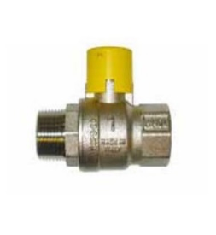 | 197.3025 | 5.48
26 | Кран кул. газ Ду20 вн/зов, з ковпачком для пломбы., art.183 |  | 259.5375 | 7.21
27 | Кран кул. газ Ду25 вн/зов, з ковпачком для пломбы., art.183 |  | 398.9925 | 11.08
28 | Кран кул. газ Ду32 вн/зов, з ковпачком для пломбы., art.183 |  | 576.18 | 16.01
29 | Кран кул. газ Ду40 вн/зов, з ковпачком для пломбы., art.183 |  | 902.9475 | 25.08
30 | Кран кул. газ Ду50 вн/зов, з ковпачком для пломбы., art.183 |  | 1329.615 | 36.93
31 | Кран кул. газ Ду15 вн/вн, с замкн. ручкою., art.100LD | 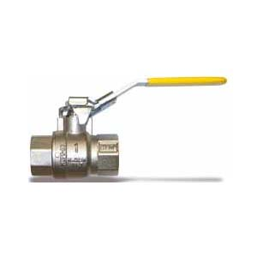 | 202.2975 | 5.62
32 | Кран кул. газ Ду20 вн/вн, с замкн. ручкою., art.100LD |  | 256.9725 | 7.14
33 | Кран кул. газ Ду25 вн/вн, с замкн. ручкою., art.100LD |  | 396.495 | 11.01
34 | Кран кул. газ Ду32 вн/вн, с замкн. ручкою., art.100LD |  | 561.735 | 15.60
35 | Кран кул. газ Ду40 вн/вн, с замкн. ручкою., art.100LD |  | 899.775 | 24.99
36 | Кран кул. газ Ду50 вн/вн, с замкн. ручкою., art.100LD |  | 1334.61 | 37.07
37 | Кран кул. газ Ду15 вн/зов, з замкн. ручкою., art.101LD | 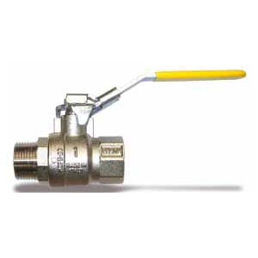 | 206.0775 | 5.72
38 | Кран кул. газ Ду20 вн/зов, з замкн. ручкою., art.101LD |  | 268.3125 | 7.45
39 | Кран кул. газ Ду25 вн/зов, з замкн. ручкою., art.101LD |  | 418.4325 | 11.62
40 | Кран кул. газ Ду32 вн/зов, з замкн. ручкою., art.101LD |  | 601.965 | 16.72
41 | Кран кул. газ Ду40 вн/зов, з замкн. ручкою., art.101LD |  | 972.675 | 27.02
42 | Кран кул. газ Ду50 вн/зов, з замкн. ручкою., art.101LD |  | 1394.955 | 38.75

BREEZE
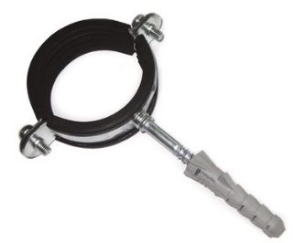
"УКР- СНАБ" ТОВАРИСТВО З ОБМЕЖЕНОЮ ВІДПОВІДАЛЬНІСТЮ ЄДРПОУ 37116788, 02093, м.Киев, вул.Бориспольская, 11-A, оф. 607 тел.+380 (44) 221-2864, факс +380 (44) 482-3377 ukrsnab.head.office@gmail.com, www.ukrsnab.kiev.ua
КРАНИ
№ з/п | Найменування | Зображення | Ціна з ПДВ в гривнях з 01.07.2018 | Ціна з ПДВ в євро з 01.07.2018
 | Крани кульові ДЛЯ ГАЗА BREEZE
КРАН КУЛЬОВИЙ 11с41п, СТАЛЕВИЙ, ФЛАНЦЕВИЙ, РОЗБІРНИЙ МАРКИ BREEZE (вода, пар, газ t -30*С до +200*С)
№ з/п | Найменування | Зображення | Ціна з ПДВ в гривнях | Ціна з ПДВ в євро
1 | Кран кул. ст. фл. розб. 11c41п Ду 50 Pу 16, без редуктора | 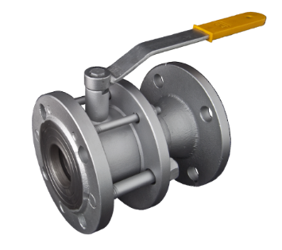 | 1049.4
2 | Кран кул. ст. фл. розб. 11c41п Ду 65/50 Pу 16, без редуктора |  | 1259.28
3 | Кран кул. ст. фл. розб. 11c41п Ду 65 Pу 16, без редуктора |  | 1399.2
4 | Кран кул. ст. фл. розб. 11c41п Ду 80 Pу 16, без редуктора |  | 1756.62
5 | Кран кул. ст. фл. розб. 11c41п Ду 100/80 Pу 16, без редуктора |  | 1920.72
6 | Кран кул. ст. фл. розб. 11c41п Ду 100 Pу 16, без редуктора |  | 3856.68
7 | Кран кул. ст. фл. розб. 11c41п Ду 125/100 Pу 16, без редуктора |  | 3576.9
8 | Кран кул. ст. фл. розб. 11c41п Ду 125/125 Pу 16, без редуктора |  | 4857.78
9 | Кран кул. ст. фл. розб. 11c41п Ду 150/100 Pу 16, без редуктора |  | 4102.2
10 | Кран кул. ст. фл. розб. 11c41п Ду 100 Pу 16, з редуктором | 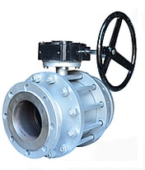 | 5996.22
11 | Кран кул. ст. фл. розб. 11c41п Ду 125/100 Pу 16, з редуктором |  | 4967.16
12 | Кран кул. ст. фл. розб. 11c41п Ду 125/125 Pу 16, з редуктором |  | 5833.38
13 | Кран кул. ст. фл. розб. 11c41п Ду 150/100 Pу 16, з редуктором |  | 5506.5
14 | Кран кул. ст. фл. розб. 11c41п Ду 150 Pу 16, з редуктором |  | 9864.36
15 | Кран кул. ст. фл. розб. 11c41п Ду 200/150 Pу 16, з редуктором |  | 11021.88
16 | Кран кул. ст. фл. розб. 11c41п Ду 200 Pу 16, з редуктором |  | 26739.96
17 | Кран кул. ст. фл. розб. 11c41п Ду 250/200 Pу 16, з редуктором |  | 29314.5
18 | Кран кул. ст. фл. розб. 11c41п Ду 250 Pу 16, з редуктором |  | 47516.82
19 | Кран кул. ст. фл. розб. 11c41п Ду 300/250 Pу 16, з редуктором |  | 59090.76
20 | Кран кул. ст. фл. розб. 11c41п Ду 300/300 Pу 16, з редуктором |  | 65453.28
21 | Кран кул. ст. фл. розб. 11c41п Ду 350/300 Pу 16, з редуктором |  | 79754.4
22 | Кран кул. ст. фл. розб. 11c41п Ду 400/300 Pу 16, з редуктором |  | 84261.12
КРАН КУЛЬОВИЙ 11с36п, СТАЛЕВИЙ, ФЛАНЦЕВИЙ, ЦІЛЬНОЗВАРНИЙ МАРКИ BREEZE (вода, пар, газ t -30*С до +200*С)
№ з/п | Найменування | Зображення | Ціна з ПДВ в гривнях | Ціна з ПДВ в євро
23 | Кран кул. ст. фл. цільнозварний. 11c36п Ду 15 Pу 16, без редуктора | 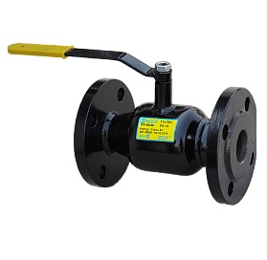 | 503.7
24 | Кран кул. ст. фл. цільнозварний. 11c36п Ду 20 Pу 16, без редуктора |  | 615.66
25 | Кран кул. ст. фл. цільнозварний. 11c36п Ду 25 Pу 16, без редуктора |  | 620.76
26 | Кран кул. ст. фл. цільнозварний. 11c36п Ду 32 Pу 16, без редуктора |  | 681.78
27 | Кран кул. ст. фл. цільнозварний. 11c36п Ду 40 Pу 16, без редуктора |  | 773.4
28 | Кран кул. ст. фл. цільнозварний. 11c36п Ду 50 Pу 16, без редуктора |  | 1001.04
29 | Кран кул. ст. фл. цільнозварний. 11c36п Ду 65 Pу 16, без редуктора |  | 1306.32
30 | Кран кул. ст. фл. цільнозварний. 11c36п Ду 80 Pу 16, без редуктора |  | 1666.32
31 | Кран кул. ст. фл. цільнозварний. 11c36п Ду 100 Pу 16, без редуктора |  | 2612.7
32 | Кран кул. ст. фл. цільнозварний. 11c36п Ду 125 Pу 16, без редуктора |  | 3944.46
33 | Кран кул. ст. фл. цільнозварний. 11c36п Ду 150 Pу 16, без редуктора |  | 5708.76
34 | Кран кул. ст. фл. цільнозварний. 11c36п Ду 100 Pу 16, з редуктором | 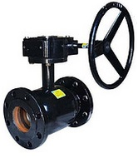 | 4074.24
35 | Кран кул. ст. фл. цільнозварний. 11c36п Ду 125 Pу 16, з редуктором |  | 6203.58
36 | Кран кул. ст. фл. цільнозварний. 11c36п Ду 150 Pу 16, з редуктором |  | 6996
37 | Кран кул. ст. фл. цільнозварний. 11c36п Ду 200 Pу 16, з редуктором |  | 25185.6
38 | Кран кул. ст. фл. цільнозварний. 11c36п Ду 250 Pу 16, з редуктором |  | 41976
39 | Кран кул. ст. фл. цільнозварний. 11c36п Ду 300 Pу 16, з редуктором |  | 55968
КРАН КУЛЬОВИЙ 11с42п, СТАЛЕВИЙ, ФЛАНЦЕВИЙ, УКОРОЧЕНИЙ, РОЗБІРНИЙ BREEZE (вода, пар, газ t -30*С до +200*С)
№ з/п | Найменування | Зображення | Ціна з ПДВ в гривнях | Ціна з ПДВ в євро
40 | Кран кул. ст. фл. укор. розб. 11c42п Ду 25 Pу 16, без редуктора | 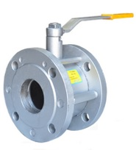 | 805.98
41 | Кран кул. ст. фл. укор. розб. 11c42п Ду 32 Pу 16, без редуктора |  | 888.48
42 | Кран кул. ст. фл. укор. розб. 11c42п Ду 40 Pу 16, без редуктора |  | 944.46
43 | Кран кул. ст. фл. укор. розб. 11c42п Ду 50 Pу 16, без редуктора |  | 979.44
44 | Кран кул. ст. фл. укор. розб. 11c42п Ду 65/50 Pу 16, без редуктора |  | 1175.34
45 | Кран кул. ст. фл. укор. розб. 11c42п Ду 65 Pу 16, без редуктора |  | 1315.26
46 | Кран кул. ст. фл. укор. розб. 11c42п Ду 80 Pу 16, без редуктора |  | 1554.6
47 | Кран кул. ст. фл. укор. розб. 11c42п Ду 100/80 Pу 16, без редуктора |  | 1676.28
48 | Кран кул. ст. фл. укор. розб. 11c42п Ду 125/100 Pу 16, без редуктора |  | 3482.7
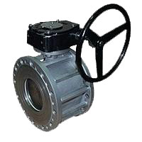
49 | Кран кул. ст. фл. укор. розб. 11c42п Ду 150/100 Pу 16, без редуктора |  | 3804.48
50 | Кран кул. ст. фл. укор. розб. 11c42п Ду 125/100 Pу 16, з редуктором |  | 4925.16
51 | Кран кул. ст. фл. укор. розб. 11c42п Ду 150/100 Pу 16, з редуктором |  | 4943.4
52 | Кран кул. ст. фл. укор. розб. 11c42п Ду 200/150 Pу 16, з редуктором |  | 9639.18
КРАН КУЛЬОВИЙ 11с31п, СТАЛЕВИЙ, ПРИВАРНИЙ, НЕПОВНОПРОХІДНИЙ (вода, пар, газ t -30*С до +200*С)
№ з/п | Найменування | Зображення | Ціна з ПДВ в гривнях | Ціна з ПДВ в євро
53 | Кран кул. ст. прив. неповнопрох. 11c31п Ду 15/10 Pу 40, без редуктора | 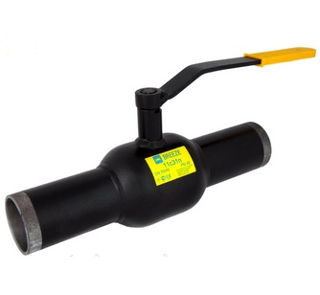 | 344.7
54 | Кран кул. ст. прив. неповнопрох. 11c31п Ду 20/15 Pу 40, без редуктора |  | 349.8
55 | Кран кул. ст. прив. неповнопрох. 11c31п Ду 25/20 Pу 40, без редуктора |  | 363.78
56 | Кран кул. ст. прив. неповнопрох. 11c31п Ду 32/25 Pу 40, без редуктора |  | 377.76
57 | Кран кул. ст. прив. неповнопрох. 11c31п Ду 40/32 Pу 40, без редуктора |  | 456.66
58 | Кран кул. ст. прив. неповнопрох. 11c31п Ду 50/40 Pу 40, без редуктора |  | 516.42
59 | Кран кул. ст. прив. неповнопрох. 11c31п Ду 65/50 Pу 25, без редуктора |  | 773.4
60 | Кран кул. ст. прив. неповнопрох. 11c31п Ду 80/65 Pу 25, без редуктора |  | 1012.5
61 | Кран кул. ст. прив. неповнопрох. 11c31п Ду 100/80 Pу 25, без редуктора |  | 1320.36
62 | Кран кул. ст. прив. неповнопрох. 11c31п Ду 125/100 Pу 25, без редуктора |  | 2381.16
63 | Кран кул. ст. прив. неповнопрох. 11c31п Ду 150/125 Pу 25, без редуктора |  | 3548.88
64 | Кран кул. ст. прив. неповнопрох. 11c31п Ду 200/150 Pу 25, без редуктора | 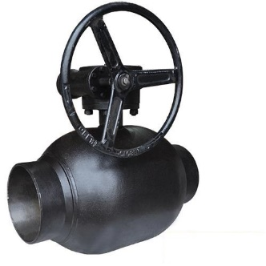 | 5657.88
65 | Кран кул. ст. прив. неповнопрох. 11c31п Ду 200/150 Pу 25, з редуктором |  | 9363.18
66 | Кран кул. ст. прив. неповнопрох. 11c31п Ду 250/200 Pу 25, з редуктором |  | 25185.6
67 | Кран кул. ст. прив. неповнопрох. 11c31п Ду 300/250 Pу 25, з редуктором |  | 33580.8
КРАН КУЛЬОВИЙ 11с34П, СТАЛЕВИЙ, КОМБІНОВАНИЙ, НЕПОВНОПРОХІДНИЙ (вода, пар, газ t -30*С до +200*С)
№ з/п | Найменування | Зображення | Ціна з ПДВ в гривнях | Ціна з ПДВ в євро
68 | Кран кул. ст. комб. неповнопрох. 11c34п Ду 15/10 Pу 40, без редуктора | 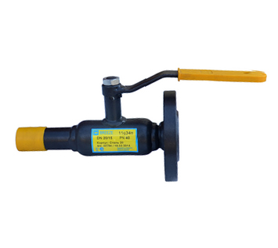 | 516.42
69 | Кран кул. ст. комб. неповнопрох. 11c34п Ду 20/15 Pу 40, без редуктора |  | 532.98
70 | Кран кул. ст. комб. неповнопрох. 11c34п Ду 25/20 Pу 40, без редуктора |  | 577.5
71 | Кран кул. ст. комб. неповнопрох. 11c34п Ду 32/25 Pу 40, без редуктора |  | 685.62
72 | Кран кул. ст. комб. неповнопрох. 11c34п Ду 40/32 Pу 40, без редуктора |  | 713.58
73 | Кран кул. ст. комб. неповнопрох. 11c34п Ду 50/40 Pу 40, без редуктора |  | 739.02
74 | Кран кул. ст. комб. неповнопрох. 11c34п Ду 65/50 Pу 25, без редуктора |  | 979.44
75 | Кран кул. ст. комб. неповнопрох. 11c34п Ду 80/65 Pу 25, без редуктора |  | 1305.06
76 | Кран кул. ст. комб. неповнопрох. 11c34п Ду 100/80 Pу 25, без редуктора |  | 1877.46
77 | Кран кул. ст. комб. неповнопрох. 11c34п Ду 125/100 Pу 25, без редуктора |  | 3251.22
78 | Кран кул. ст. комб. неповнопрох. 11c34п Ду 150/125 Pу 25, без редуктора |  | 4387.14
79 | Кран кул. ст. комб. неповнопрох. 11c34п Ду 200/150 Pу 25, без редуктора |  | 7260.6
КРАН КУЛЬОВИЙ 11с37П, СТАЛЕВИЙ, ПРИВАРНИЙ, ПОВНОПРОХІДНИЙ (вода, пар, газ t -30*С до +200*С)
№ п/п | Найменування | Зображення | Ціна з ПДВ в гривнях | Ціна з ПДВ в євро
80 | Кран кул. ст. прив. повнопрох. 11c37п Ду 15 Pу 40, без редуктора | 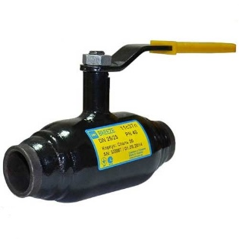 | 368.88
81 | Кран кул. ст. прив. повнопрох. 11c37п Ду 20 Pу 40, без редуктора |  | 413.4
82 | Кран кул. ст. прив. повнопрох. 11c37п Ду 25 Pу 40, без редуктора |  | 442.68
83 | Кран кул. ст. прив. повнопрох. 11c37п Ду 32 Pу 40, без редуктора |  | 532.98
84 | Кран кул. ст. прив. повнопрох. 11c37п Ду 40 Pу 40, без редуктора |  | 633.48
85 | Кран кул. ст. прив. повнопрох. 11c37п Ду 50 Pу 40, без редуктора |  | 793.74
87 | Кран кул. ст. прив. повнопрох. 11c37п Ду 80 Pу 25, без редуктора |  | 1484.4
88 | Кран кул. ст. прив. повнопрох. 11c37п Ду 100 Pу 25, без редуктора |  | 2330.28
89 | Кран кул. ст. прив. повнопрох. 11c37п Ду 125 Pу 25, без редуктора |  | 3559.08
90 | Кран кул. ст. прив. повнопрох. 11c37п Ду 150 Pу 25, без редуктора |  | 5063.82
91 | Кран кул. ст. прив. повнопрох. 11c37п Ду 150 Pу 25, з редуктором |  | 6390.54
92 | Кран кул. ст. прив. повнопрох. 11c37п Ду 200 Pу 25, з редуктором |  | 24346.08
93 | Кран кул. ст. прив. повнопрох. 11c37п Ду 250 Pу 25, з редуктором |  | 40576.8
94 | Кран кул. ст. прив. повнопрох. 11c37п Ду 300 Pу 16, з редуктором |  | 53169.6
КРАН КУЛЬОВИЙ 11с38П, СТАЛЕВИЙ, ФЛАНЦЕВИЙ, ПОВНОПРОХІДНИЙ (вода, пар, газ t -30*С до +200*С)
95 | Кран кул. фл. повнопрох. 11c38п Ду 15 Pу 40, без редуктора | 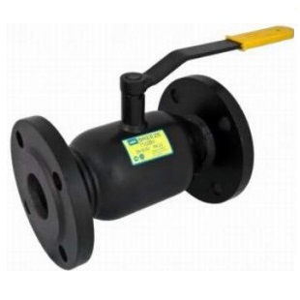 | 647.46
96 | Кран кул. фл. повнопрох. 11c38п Ду 20 Pу 40, без редуктора |  | 707.22
97 | Кран кул. фл. повнопрох. 11c38п Ду 25 Pу 40, без редуктора |  | 725.04
98 | Кран кул. фл. повнопрох. 11c38п Ду 32 Pу 40, без редуктора |  | 781.02
99 | Кран кул. фл. повнопрох. 11c38п Ду 40 Pу 40, без редуктора |  | 918.42
100 | Кран кул. фл. повнопрох. 11c38п Ду 50 Pу 40, без редуктора |  | 1163.88
101 | Кран кул. фл. повнопрох. 11c38п Ду 65 Pу 25, без редуктора |  | 1521.3
102 | Кран кул. фл. повнопрох. 11c38п Ду 80 Pу 25, без редуктора |  | 1832.94
103 | Кран кул. фл. повнопрох. 11c38п Ду 100 Pу 25, без редуктора |  | 3232.14
104 | Кран кул. фл. повнопрох. 11c38п Ду 125 Pу 25, без редуктора |  | 4964.64
105 | Кран кул. фл. повнопрох. 11c38п Ду 150 Pу 25, без редуктора |  | 6407.04
106 | Кран кул. фл. повнопрох. 11c38п Ду 150 Pу 25, з редуктором | 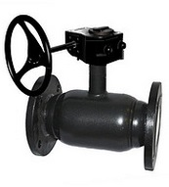 | 7649.82
107 | Кран кул. фл. повнопрох. 11c38п Ду 200 Pу 25, з редуктором |  | 28253.64
108 | Кран кул. фл. повнопрох. 11c38п Ду 250 Pу 25, з редуктором |  | 44212.2

BROEN
"УКР- СНАБ" ТОВАРИСТВО З ОБМЕЖЕНОЮ ВІДПОВІДАЛЬНІСТЮ ЄДРПОУ 37116788, 02093, м.Киев, вул.Бориспольская, 11-A, оф. 607 тел.+380 (44) 221-2864, факс +380 (44) 482-3377 ukrsnab.head.office@gmail.com, www.ukrsnab.kiev.ua
КРАНИ
№ з/п | Найменування | Зображення | Ціна з ПДВ в гривнях | Ціна з ПДВ в євро з 01.12.2017
 | Крани кульові ДЛЯ ГАЗА BROEN
КРАН КУЛЬОВИЙ Ballomax, СТАЛЕВИЙ, ФЛАНЦЕВИЙ, ПОВНОПРОХІДНИЙ з ручкою (вода, пар, газ t -30*С до +200*С)
1 | Кран кульовий, фланцевий, Ballomax, DN15, PN40, -30°C +80°C, gas, з ручкою | 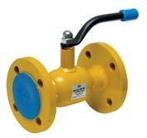 | 961.52328 | 26.70898
2 | Кран кульовий, фланцевий, Ballomax, DN20, PN40, -30°C +80°C, gas, з ручкою |  | 1059.57504 | 29.43264
3 | Кран кульовий, фланцевий, Ballomax, DN25, PN40, -30°C +80°C, gas, з ручкою |  | 1341.40968 | 37.26138
4 | Кран кульовий, фланцевий, Ballomax, DN32, PN40, -30°C +80°C, gas, з ручкою |  | 1742.34384 | 48.39844
5 | Кран кульовий, фланцевий, Ballomax, DN40, PN40, -30°C +80°C, gas, з ручкою |  | 2052.92664 | 57.02574
6 | Кран кульовий, фланцевий, Ballomax, DN50, PN40, -30°C +80°C, gas, з ручкою |  | 2808.0792 | 78.0022
7 | Кран кульовий, фланцевий, Ballomax, DN65, PN25, -30°C +80°C, gas, з ручкою |  | 3630.48192 | 100.84672
8 | Кран кульовий, фланцевий, Ballomax, DN80, PN25, -30°C +80°C, gas, з ручкою |  | 5262.45336 | 146.17926
9 | Кран кульовий, фланцевий, Ballomax, DN100, PN16, -30°C +80°C, gas, з ручкою |  | 6520.18536 | 181.11626
10 | Кран кульовий, фланцевий, Ballomax, DN100, PN25, -30°C +80°C, gas, з ручкою |  | 6823.58112 | 189.54392
11 | Кран кульовий, фланцевий, Ballomax, DN125, PN16, -30°C +80°C, gas, з ручкою |  | 10617.31152 | 294.92532
12 | Кран кульовий, фланцевий, Ballomax, DN125, PN25, -30°C +80°C, gas, з ручкою |  | 10617.31152 | 294.92532
13 | Кран кульовий, фланцевий, Ballomax, DN150, PN16, -30°C +80°C, gas, з ручкою |  | 15713.43624 | 436.48434
14 | Кран кульовий, фланцевий, Ballomax, DN150, PN25, -30°C +80°C, gas, з ручкою |  | 17210.90736 | 478.08076
КРАН КУЛЬОВИЙ Ballomax, СТАЛЕВИЙ, ФЛАНЦЕВИЙ, ПОВНОПРОХІДНИЙ під привід (вода, пар, газ t -30*С до +200*С)
1 | Кран кульовий, фланцевий, Ballomax, DN100, PN16, -30°C +80°C, gas, під привід | 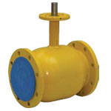 | 6155.1864 | 170.9774
2 | Кран кульовий, фланцевий, Ballomax, DN100, PN25, -30°C +80°C, gas, під привід |  | 6458.0688 | 179.3908
3 | Кран кульовий, фланцевий, Ballomax, DN125, PN16, -30°C +80°C, gas, під привід |  | 9906.30792 | 275.17522
4 | Кран кульовий, фланцевий, Ballomax, DN125, PN25, -30°C +80°C, gas, під привід |  | 9906.30792 | 275.17522
5 | Кран кульовий, фланцевий, Ballomax, DN150, PN16, -30°C +80°C, gas, під привід |  | 14732.91864 | 409.24774
6 | Кран кульовий, фланцевий, Ballomax, DN150, PN25, -30°C +80°C, gas, під привід |  | 16226.28288 | 450.73008
7 | Кран кульовий, фланцевий, Ballomax, DN200, PN16, -30°C +80°C, gas, під привід |  | 39350.07072 | 1093.05752
КРАН КУЛЬОВИЙ Ballomax, СТАЛЕВИЙ, ФЛАНЦЕВИЙ, ПОВНОПРОХІДНИЙ з редуктором (вода, пар, газ t -30*С до +200*С)
 | Кран кульовий, фланцевий, Ballomax, DN100, PN16, -30°C +80°C, gas, з редуктором | 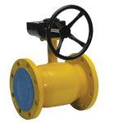 | 9326.21112 | 259.06142
 | Кран кульовий, фланцевий, Ballomax, DN100, PN25, -30°C +80°C, gas, з редуктором |  | 9629.09352 | 267.47482
 | Кран кульовий, фланцевий, Ballomax, DN125, PN16, -30°C +80°C, gas, з редуктором |  | 13682.58408 | 380.07178
 | Кран кульовий, фланцевий, Ballomax, DN125, PN25, -30°C +80°C, gas, з редуктором |  | 14258.574 | 396.0715
 | Кран кульовий, фланцевий, Ballomax, DN150, PN16, -30°C +80°C, gas, з редуктором |  | 18216.5796 | 506.0161
 | Кран кульовий, фланцевий, Ballomax, DN100, PN25, -30°C +80°C, gas, з редуктором |  | 19080.05112 | 530.00142
 | Кран кульовий, фланцевий, Ballomax, DN200, PN16, -30°C +80°C, gas, з редуктором |  | 42008.76216 | 1166.91006
 | Кран кульовий, фланцевий, Ballomax, DN200, PN25, -30°C +80°C, gas, з редуктором |  | 43590.93768 | 1210.85938
КРАН КУЛЬОВИЙ Ballomax, СТАЛЕВИЙ, ФЛАНЦЕВИЙ, ПОВНОПРОХІДНИЙ з редуктором (вода, пар, газ t -30*С до +200*С)
 | Кран кульовий фланцевий, AH-14c, DN 350, PN16, -40°C+100°C, natural gas, з редуктором |  | 286185.87936 | 7949.60776
 | Кран кульовий фланцевий, AH-14c, DN 400, PN16, -40°C+100°C, natural gas, з редуктором |  | 455648.0688 | 12656.8908
 | Кран кульовий фланцевий, AH-14c, DN 500, PN16, -40°C+100°C, natural gas, з редуктором |  | 584255.52936 | 16229.32026
КРАН КУЛЬОВИЙ Ballomax, СТАЛЕВИЙ, ФЛАНЦЕВИЙ, ПОВНОПРОХІДНИЙ з вузьким корпусом (вода, пар, газ t -30*С до +200*С)
1 | Кран кульовий, фланцевий із завуженим корпусом, Ballomax, DN15, PN40, -30°C +80°C, gas, з ручкою |  | 1488.744 | 41.354
2 | Кран кульовий, фланцевий із завуженим корпусом, Ballomax, DN20, PN40, -30°C +80°C, gas, з ручкою |  | 1627.86456 | 45.21846
3 | Кран кульовий, фланцевий із завуженим корпусом, Ballomax, DN25, PN40, -30°C +80°C, gas, з ручкою |  | 1918.42632 | 53.28962
4 | Кран кульовий, фланцевий із завуженим корпусом, Ballomax, DN32, PN40, -30°C +80°C, gas, з ручкою |  | 2451.80736 | 68.10576
КРАН КУЛЬОВИЙ Ballomax, СТАЛЕВИЙ, ФЛАНЦЕВИЙ, ПОВНОПРОХІДНИЙ з вузьким корпусом (вода, пар, газ t -30*С до +200*С)
1 | Кран кульовий, фланцевий із завуженим корпусом, Ballomax, DN40, PN16, -30°C +80°C, gas, з ручкою | 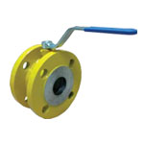 | 2245.43664 | 62.37324
2 | Кран кульовий, фланцевий із завуженим корпусом, Ballomax, DN50, PN16, -30°C +80°C, gas, з ручкою |  | 2303.44632 | 63.98462
3 | Кран кульовий, фланцевий із завуженим корпусом, Ballomax, DN65, PN16, -30°C +80°C, gas, з ручкою |  | 3274.21008 | 90.95028
4 | Кран кульовий, фланцевий із завуженим корпусом, Ballomax, DN80, PN16, -30°C +80°C, gas, з ручкою |  | 4179.77712 | 116.10492
5 | Кран кульовий, фланцевий із завуженим корпусом, Ballomax, DN100, PN16, -30°C +80°C, gas, з ручкою |  | 6429.834 | 178.6065
6 | Кран кульовий, фланцевий із завуженим корпусом, Ballomax, DN125, PN16, -30°C +80°C, gas, з ручкою |  | 10708.6896 | 297.4636
7 | Кран кульовий, фланцевий із завуженим корпусом, Ballomax, DN150, PN16, -30°C +80°C, gas, з ручкою |  | 17607.22128 | 489.08948
КРАН КУЛЬОВИЙ Ballomax, СТАЛЕВИЙ, ФЛАНЦЕВИЙ, ПОВНОПРОХІДНИЙ з вузьким корпусом (вода, пар, газ t -30*С до +200*С)
1 | Кран кульовий, фланцевий із завуженим корпусом, Ballomax, DN40, PN16, -30°C +80°C, gas, без ручки | 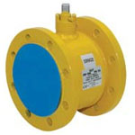 | 2025.71856 | 56.26996
2 | Кран кульовий, фланцевий із завуженим корпусом, Ballomax, DN50, PN16, -30°C +80°C, gas, без ручки |  | 2083.72824 | 57.88134
3 | Кран кульовий, фланцевий із завуженим корпусом, Ballomax, DN65, PN16, -30°C +80°C, gas, без ручки |  | 2983.13496 | 82.86486
4 | Кран кульовий, фланцевий із завуженим корпусом, Ballomax, DN80, PN16, -30°C +80°C, gas, без ручки |  | 3888.702 | 108.0195
5 | Кран кульовий, фланцевий із завуженим корпусом, Ballomax, DN100, PN16, -30°C +80°C, gas, без ручки |  | 6071.50872 | 168.65302
6 | Кран кульовий, фланцевий із завуженим корпусом, Ballomax, DN125, PN16, -30°C +80°C, gas, без ручки |  | 10375.0056 | 288.1946
7 | Кран кульовий, фланцевий із завуженим корпусом, Ballomax, DN150, PN16, -30°C +80°C, gas, без ручки |  | 17190.88632 | 477.52462
8 | Кран кульовий, фланцевий із завуженим корпусом, Ballomax, DN200, PN16, -30°C +80°C, gas, без ручки |  | 36950.11272 | 1026.39202

ВІДВОДИ і ТРІЙНИКИ
"УКР- СНАБ" ТОВАРИСТВО З ОБМЕЖЕНОЮ ВІДПОВІДАЛЬНІСТЮ ЄДРПОУ 37116788, 02093, м.Киев, вул.Бориспольская, 11-A, оф. 607 тел.+380 (44) 221-2864, факс +380 (44) 482-3377 ukrsnab.head.office@gmail.com, www.ukrsnab.kiev.ua
ПЕРЕХОДИ СТАЛЕВІ КОНЦЕНТРИЧНІ
№ з/п | Найменування | Зображення | Ціна з ПДВ в гривнях | Ціна з ПДВ в євро з 01.12.2017
Відведення сталеві крутовигнуті чорн.
1 | Відвід кований за ГОСТ 17375-83 Ду 15 | 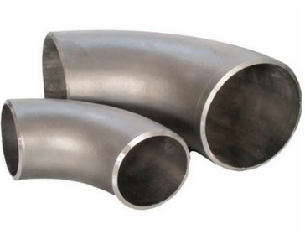 | 8.7
2 | Відвід кований за ГОСТ 17375-83 Ду 20 |  | 10.14
3 | Відвід кований за ГОСТ 17375-83 Ду 20 |  | 11.46
4 | Відвід кований за ГОСТ 17375-83 Ду 32 |  | 16.68
5 | Відвід кований за ГОСТ 17375-83 Ду 48х3,0 |  | 22.8
6 | Відвід кований за ГОСТ 17375-83 Ду 57х3,0 |  | 30.9
7 | Відвід кований за ГОСТ 17375-83 Ду 76х3,5 |  | 54.6
8 | Відвід кований за ГОСТ 17375-83 Ду 89х4,0 |  | 92.28
9 | Відвід кований за ГОСТ 17375-83 Ду 108х4,0 |  | 144.9
10 | Відвід кований за ГОСТ 17375-83 Ду 114х4,0 |  | 170.94
11 | Відвід кований за ГОСТ 17375-83 Ду 133х4,0 |  | 214.98
12 | Відвід кований за ГОСТ 17375-83 Ду 159х5,0 |  | 350.46
13 | Відвід кований за ГОСТ 17375-83 Ду 219х6,0 |  | 831.3
14 | Відвід кований за ГОСТ 17375-83 Ду 273х8,0 |  | 1988.76
15 | Відвід кований за ГОСТ 17375-83 Ду 325х8,0 |  | 2720.52
16 | Відвід кований за ГОСТ 17375-83 Ду 377х10,0 |  | 4252.92
17 | Відвід кований за ГОСТ 17375-83 Ду 426х8,0 |  | 8649.72
18 | Відвід кований за ГОСТ 17375-83 Ду 530х10 |  | 8852.76
Трійник сталевий за ГОСТ 17376-83
1 | Трійник ст. за ГОСТ 17376-83 Дн 42х3,0 | 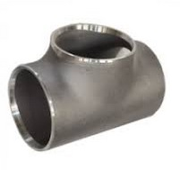 | 70.68
2 | Трійник ст. за ГОСТ 17376-83 Дн 48х3,0 |  | 97.5
3 | Трійник ст. за ГОСТ 17376-83 Дн 57х3,0 |  | 123
4 | Трійник ст. за ГОСТ 17376-83 Дн 76х3,5 |  | 177
5 | Трійник ст. за ГОСТ 17376-83 Дн 89х3,5 |  | 206.28
6 | Трійник ст. за ГОСТ 17376-83 Дн 108х4,0 |  | 333.78
7 | Трійник ст. за ГОСТ 17376-83 Дн 133х4,0 |  | 347.28
8 | Трійник ст. за ГОСТ 17376-83 Дн 159х4,5 |  | 686.28
9 | Трійник ст. за ГОСТ 17376-83 Дн 219х6,0 |  | 927
10 | Трійник ст. за ГОСТ 17376-83 Дн 273х7,0 |  | 1605
11 | Трійник ст. за ГОСТ 17376-83 Дн 325х8,0 |  | договорн.
12 | Трійник ст. за ГОСТ 17376-83 Дн 377х10 |  | договорн.
13 | Трійник ст. за ГОСТ 17376-83 Дн 426х10 |  | договорн.
14 | Трійник ст. за ГОСТ 17376-83 Дн 530х12 |  | договорн.

ПЕРЕХОДИ
"УКР- СНАБ" ТОВАРИСТВО З ОБМЕЖЕНОЮ ВІДПОВІДАЛЬНІСТЮ ЄДРПОУ 37116788, 02093, м.Киев, вул.Бориспольская, 11-A, оф. 607 тел.+380 (44) 221-2864, факс +380 (44) 482-3377 ukrsnab.head.office@gmail.com, www.ukrsnab.kiev.ua
ПЕРЕХОДИ СТАЛЕВІ КОНЦЕНТРИЧНІ
№ з/п | Найменування | Зображення | Ціна з ПДВ в гривнях | Ціна з ПДВ в євро з 01.12.2017
Переходи сталеві концентричні ГОСТ 17378-83
1 | Переходи сталеві концентричні ГОСТ 17378-83 Дн 26х21 (20х15) | 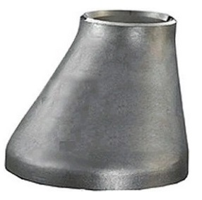 | 7.5
2 | Переходи сталеві концентричні ГОСТ 17378-83 Дн 32х21 (25х15) |  | 10.26
3 | Переходи сталеві концентричні ГОСТ 17378-83 Дн 32х26 (20х15) |  | 8.28
4 | Переходи сталеві концентричні ГОСТ 17378-83 Дн 38х21 (32х15) |  | 11.76
5 | Переходи сталеві концентричні ГОСТ 17378-83 Дн 42х26(32х20) |  | 11.76
6 | Переходи сталеві концентричні ГОСТ 17378-83 Дн 38х32 (32х25) |  | 8.58
7 | Переходи сталеві концентричні ГОСТ 17378-83 Дн 45х21 (40х15) |  | 15.18
8 | Переходи сталеві концентричні ГОСТ 17378-83 Дн 48х26 (40х20) |  | 19.32
9 | Переходи сталеві концентричні ГОСТ 17378-83 Дн 48х32 (40х25) |  | 15.66
10 | Переходи сталеві концентричні ГОСТ 17378-83 Дн 48х38 (40х32) |  | 14.4
11 | Переходи сталеві концентричні ГОСТ 17378-83 Дн 57х26 (50х20) |  | 19.68
12 | Переходи сталеві концентричні ГОСТ 17378-83 Дн 57х32 (50х25) |  | 18.48
13 | Переходи сталеві концентричні ГОСТ 17378-83 Дн 57х42 (50х32) |  | 20.76
14 | Переходи сталеві концентричні ГОСТ 17378-83 Дн 57х45 (50х40) |  | 18.3
15 | Переходи сталеві концентричні ГОСТ 17378-83 Дн 76х32 (65х25) |  | 36.78
16 | Переходи сталеві концентричні ГОСТ 17378-83 Дн 76х42(65х32) |  | 35.28
17 | Переходи сталеві концентричні ГОСТ 17378-83 Дн 76х48 (65х40) |  | 34.86
18 | Переходи сталеві концентричні ГОСТ 17378-83 Дн 76х57 (65х50) |  | 32.28
19 | Переходи сталеві концентричні ГОСТ 17378-83 Дн 89х48 (80х40) |  | 42.24
20 | Переходи сталеві концентричні ГОСТ 17378-83 Дн 89х57 (80х50) |  | 39
21 | Переходи сталеві концентричні ГОСТ 17378-83 Дн 89х76 (80х65) |  | 39.36
22 | Переходи сталеві концентричні ГОСТ 17378-83 Дн 108х57 (100х50) |  | 53.64
23 | Переходи сталеві концентричні ГОСТ 17378-83 Дн 108х76 (100х65) |  | 53.04
24 | Переходи сталеві концентричні ГОСТ 17378-83 Дн 108х89 (100х80) |  | 55.14
25 | Переходи сталеві концентричні ГОСТ 17378-83 Дн 114х76 (100х65) |  | 55.08
26 | Переходи сталеві концентричні ГОСТ 17378-83 Дн 114х89 (100х80) |  | 53.58
27 | Переходи сталеві концентричні ГОСТ 17378-83 Дн 133х76 (125х65) |  | 82.98
28 | Переходи сталеві концентричні ГОСТ 17378-83 Дн 133х89 (125х80) |  | 82.14
29 | Переходи сталеві концентричні ГОСТ 17378-83 Дн 133х108 (125х100) |  | 68.4
30 | Переходи сталеві концентричні ГОСТ 17378-83 Дн 159х57 (150х50) |  | 79.08
31 | Переходи сталеві концентричні ГОСТ 17378-83 Дн 159х89 (150х80) |  | 133.44
32 | Переходи сталеві концентричні ГОСТ 17378-83 Дн 159х108 (150х100) |  | 123.78
33 | Переходи сталеві концентричні ГОСТ 17378-83 Дн 159х133 |  | 123.48
34 | Переходи сталеві концентричні ГОСТ 17378-83 Дн 219х57 |  | 216.78
35 | Переходи сталеві концентричні ГОСТ 17378-83 Дн 219х76 |  | 216.78
36 | Переходи сталеві концентричні ГОСТ 17378-83 Дн 219х89 |  | 216.78
37 | Переходи сталеві концентричні ГОСТ 17378-83 Дн 219х108 |  | 216.78
38 | Переходи сталеві концентричні ГОСТ 17378-83 Дн 219х133 |  | 294.18
39 | Переходи сталеві концентричні ГОСТ 17378-83 Дн 219х159 |  | 262.02
40 | Переходи сталеві концентричні ГОСТ 17378-83 Дн 273х108 |  | 304.08
41 | Переходи сталеві концентричні ГОСТ 17378-83 Дн 273х133 |  | 304.08
42 | Переходи сталеві концентричні ГОСТ 17378-83 Дн 273х159 |  | 304.08
43 | Переходи сталеві концентричні ГОСТ 17378-83 Дн 273х219 |  | 304.08
44 | Переходи сталеві концентричні ГОСТ 17378-83 Дн 325х108 |  | договірн.
45 | Переходи сталеві концентричні ГОСТ 17378-83 Дн 325х159 |  | договірн.
46 | Переходи сталеві концентричні ГОСТ 17378-83 Дн 325х219 |  | договірн.
47 | Переходи сталеві концентричні ГОСТ 17378-83 Дн 325х273 |  | договірн.
48 | Переходи сталеві концентричні ГОСТ 17378-83 Дн 377х325 |  | договірн.
49 | Переходи сталеві концентричні ГОСТ 17378-83 Дн 426х273 |  | договірн.
50 | Переходи сталеві концентричні ГОСТ 17378-83 Дн 426х325 |  | договірн.

ФЛАНЦІ
"УКР- СНАБ" ТОВАРИСТВО З ОБМЕЖЕНОЮ ВІДПОВІДАЛЬНІСТЮ ЄДРПОУ 37116788, 02093, м.Киев, вул.Бориспольская, 11-A, оф. 607 тел.+380 (44) 221-2864, факс +380 (44) 482-3377 ukrsnab.head.office@gmail.com, www.ukrsnab.kiev.ua
БОЛТИ, ХОМУТИ, ШАЙБИ, ГВИНТИ ДЮБЕЛІ, ГАЙКИ
№ з/п | Найменування | Зображення | Ціна з ПДВ в гривнях | Ціна з ПДВ в євро з 01.12.2017
Фланці плоські сталеві ГОСТ 12820-80
1 | Фланцы плоські сталеві ГОСТ 12820-80 Ру 0,6МПа Дн 15 | 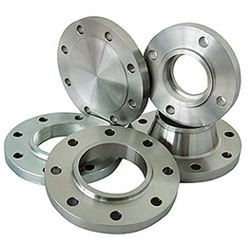 | 51.72
2 | Фланцы плоські сталеві ГОСТ 12820-80 Ру 0,6МПа Дн 20 |  | 73.2
3 | Фланцы плоські сталеві ГОСТ 12820-80 Ру 0,6МПа Дн 25 |  | 78.24
4 | Фланцы плоські сталеві ГОСТ 12820-80 Ру 0,6МПа Дн 32 |  | 101.88
5 | Фланцы плоські сталеві ГОСТ 12820-80 Ру 0,6МПа Дн 40 |  | 116.76
6 | Фланцы плоські сталеві ГОСТ 12820-80 Ру 0,6МПа Дн 50 |  | 136.44
7 | Фланцы плоські сталеві ГОСТ 12820-80 Ру 0,6МПа Дн 65 |  | 187.26
8 | Фланцы плоські сталеві ГОСТ 12820-80 Ру 0,6МПа Дн 80 |  | 210.24
9 | Фланцы плоські сталеві ГОСТ 12820-80 Ру 0,6МПа Дн 100 |  | 277.08
10 | Фланцы плоські сталеві ГОСТ 12820-80 Ру 0,6МПа Дн 125 |  | 399.06
11 | Фланцы плоські сталеві ГОСТ 12820-80 Ру 0,6МПа Дн 150 |  | 496.44
12 | Фланцы плоські сталеві ГОСТ 12820-80 Ру 0,6МПа Дн 200 |  | 690.24
13 | Фланцы плоські сталеві ГОСТ 12820-80 Ру 0,6МПа Дн 250 |  | 912.72
14 | Фланцы плоські сталеві ГОСТ 12820-80 Ру 0,6МПа Дн 300 |  | 1106.94
15 | Фланцы плоські сталеві ГОСТ 12820-80 Ру 1,6 МПа Дн 15 |  | 79.86
16 | Фланцы плоські сталеві ГОСТ 12820-80 Ру 1,6 МПа Дн 20 |  | 95.58
17 | Фланцы плоські сталеві ГОСТ 12820-80 Ру 1,6 МПа Дн 25 |  | 106.86
18 | Фланцы плоські сталеві ГОСТ 12820-80 Ру 1,6 МПа Дн 32 |  | 114.78
19 | Фланцы плоські сталеві ГОСТ 12820-80 Ру 1,6 МПа Дн 40 |  | 125.46
20 | Фланцы плоські сталеві ГОСТ 12820-80 Ру 1,6 МПа Дн 50 |  | 160.44
21 | Фланцы плоські сталеві ГОСТ 12820-80 Ру 1,6 МПа Дн 65 |  | 198.48
22 | Фланцы плоські сталеві ГОСТ 12820-80 Ру 1,6 МПа Дн 80 |  | 230.4
23 | Фланцы плоські сталеві ГОСТ 12820-80 Ру 1,6 МПа Дн 100 |  | 302.4
24 | Фланцы плоські сталеві ГОСТ 12820-80 Ру 1,6 МПа Дн 125 |  | 423
25 | Фланцы плоські сталеві ГОСТ 12820-80 Ру 1,6 МПа Дн 150 |  | 526.26
26 | Фланцы плоські сталеві ГОСТ 12820-80 Ру 1,6 МПа Дн 200 |  | 867.6
27 | Фланцы плоські сталеві ГОСТ 12820-80 Ру 1,6 МПа Дн 250 |  | 1017
28 | Фланцы плоські сталеві ГОСТ 12820-80 Ру 1,6 МПа Дн 300 |  | 1310.4
Електро-ізолююче фланцеве зєднання
1 | Електро-ізолююче фланцеве зєднання Ду 15 | 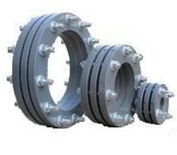 | 241.5
2 | Електро-ізолююче фланцеве зєднання Ду 20 |  | 273
3 | Електро-ізолююче фланцеве зєднання Ду 25 |  | 337.5
4 | Електро-ізолююче фланцеве зєднання Ду 32 |  | 465
5 | Електро-ізолююче фланцеве зєднання Ду 40 |  | 525
6 | Електро-ізолююче фланцеве зєднання Ду 50 |  | 645
7 | Електро-ізолююче фланцеве зєднання Ду 65 |  | 705
8 | Електро-ізолююче фланцеве зєднання Ду 80 |  | 772.5
9 | Електро-ізолююче фланцеве зєднання Ду 100 |  | 1113
10 | Електро-ізолююче фланцеве зєднання Ду 125 |  | 1275
11 | Електро-ізолююче фланцеве зєднання Ду 150 |  | 1635
12 | Електро-ізолююче фланцеве зєднання Ду 200 |  | 2310
13 | Електро-ізолююче фланцеве зєднання Ду 250 |  | 3210
14 | Електро-ізолююче фланцеве зєднання Ду 300 |  | 3990
15 | Електро-ізолююче фланцеве зєднання Ду 400 |  | 6630

Дрібні ел.
"УКР- СНАБ" ТОВАРИСТВО З ОБМЕЖЕНОЮ ВІДПОВІДАЛЬНІСТЮ ЄДРПОУ 37116788, 02093, м.Киев, вул.Бориспольская, 11-A, оф. 607 тел.+380 (44) 221-2864, факс +380 (44) 482-3377 ukrsnab.head.office@gmail.com, www.ukrsnab.kiev.ua
КОНТРГАЙКА, ЗГОН, АМЕРИКАНКА, ЗАГЛУШКА, ПРОКЛАДКА
№ з/п | Найменування | Зображення | Ціна з ПДВ в гривнях | Ціна з ПДВ в євро з 01.12.2017
КОНТРГАЙКА сталева ГОСТ 8968-75
 | КОНТРГАЙКА ст. ГОСТ 8968-75 Ду 15 | 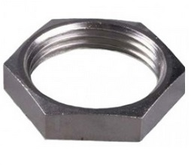 | 4.8
 | КОНТРГАЙКА ст. ГОСТ 8968-75 Ду 20 |  | 5.46
 | КОНТРГАЙКА ст. ГОСТ 8968-75 Ду 25 |  | 8.94
 | КОНТРГАЙКА ст. ГОСТ 8968-75 Ду 32 |  | 10.86
 | КОНТРГАЙКА ст. ГОСТ 8968-75 Ду 40 |  | 14.16
 | КОНТРГАЙКА ст. ГОСТ 8968-75 Ду 50 |  | 17.34
 | КОНТРГАЙКА ст. ГОСТ 8968-75 Ду 65 |  | договірн.
 | КОНТРГАЙКА ст. ГОСТ 8968-75 Ду 80 |  | договірн.
МУФТА сталева ГОСТ 8954-75/ГОСТ 8966-75
 | МУФТА ст.ГОСТ 8954-75/ГОСТ 8966-75 Ду 15 | 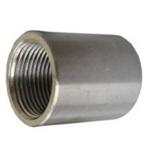 | 8.28
 | МУФТА ст.ГОСТ 8954-75/ГОСТ 8966-75 Ду 20 |  | 11.4
 | МУФТА ст.ГОСТ 8954-75/ГОСТ 8966-75 Ду 25 |  | 12.84
 | МУФТА ст.ГОСТ 8954-75/ГОСТ 8966-75 Ду 32 |  | 23.4
 | МУФТА ст.ГОСТ 8954-75/ГОСТ 8966-75 Ду 40 |  | 25.38
 | МУФТА ст.ГОСТ 8954-75/ГОСТ 8966-75 Ду 50 |  | 37.8
 | МУФТА ст.ГОСТ 8954-75/ГОСТ 8966-75 Ду 65 |  | договірн.
 | МУФТА ст.ГОСТ 8954-75/ГОСТ 8966-75 Ду 80 |  | договірн.
ЗГОН СТАЛЕВИЙ БЕЗ КОМПЛЕКТА сталь
 | Згон сталевий без комплекта Ду 15 | 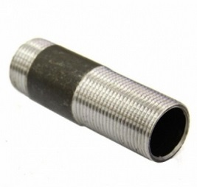 | 3.6
 | Згон сталевий без комплекта Ду 20 |  | 4.86
 | Згон сталевий без комплекта Ду 25 |  | 6.9
 | Згон сталевий без комплекта Ду 32 |  | 8.88
 | Згон сталевий без комплекта Ду 40 |  | 12.78
 | Згон сталевий без комплекта Ду 50 |  | 14.76
 | Згон сталевий без комплекта Ду 65 |  | договірн.
 | Згон сталевий без комплекта Ду 80 |  | договірн.
ЗГОН В КОМПЛЕКТІ "АМЕРИКАНКА" Латунь
 | Американка Ду 15 | 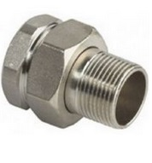 | 32.46
 | Американка Ду 20 |  | 53.7
 | Американка Ду 25 |  | 86.28
 | Американка Ду 32 |  | 149.64
 | Американка Ду 40 |  | 192.18
 | Американка Ду 50 |  | 287.46
 | Американка Ду 65 |  | договірн.
 | Американка Ду 80 |  | договірн.
ЗАГЛУШКА РІЗЬБОВА
 | Заглушка різьбова Ду 15 | 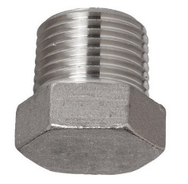 | 6.96
 | Заглушка різьбова Ду 20 |  | 9.9
 | Заглушка різьбова Ду 25 |  | 14.88
 | Заглушка різьбова Ду 32 |  | 29,04(латунь) або 29,04(чавун)
 | Заглушка різьбова Ду 40 |  | 43,26(латун) або 31,98(чавун)
 | Заглушка різьбова Ду 50 |  | 54.96
ПРОКЛАДКА КІЛЬЦЕВА ГОСТ 15180-86 біконітова товщ. 2мм
 | ПРОКЛАДКА КІЛЬЦЕВА ГОСТ 15180-86 біконітова товщ. 2мм Ду 15 | 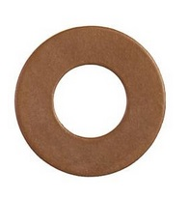 | 1.74
 | ПРОКЛАДКА КІЛЬЦЕВА ГОСТ 15180-86 біконітова товщ. 2мм Ду 20 |  | 1.8
 | ПРОКЛАДКА КІЛЬЦЕВА ГОСТ 15180-86 біконітова товщ. 2мм Ду 25 |  | 1.86
 | ПРОКЛАДКА КІЛЬЦЕВА ГОСТ 15180-86 біконітова товщ. 2мм Ду 32 |  | 2.46
 | ПРОКЛАДКА КІЛЬЦЕВА ГОСТ 15180-86 біконітова товщ. 2мм Ду 40 |  | 3.00
 | ПРОКЛАДКА КІЛЬЦЕВА ГОСТ 15180-86 біконітова товщ. 2мм Ду 50 |  | 3.84
 | ПРОКЛАДКА КІЛЬЦЕВА ГОСТ 15180-86 біконітова товщ. 2мм Ду 65 |  | 4.80
 | ПРОКЛАДКА КІЛЬЦЕВА ГОСТ 15180-86 біконітова товщ. 2мм Ду 80 |  | 5.94
 | ПРОКЛАДКА КІЛЬЦЕВА ГОСТ 15180-86 біконітова товщ. 2мм Ду 100 |  | 6.84
 | ПРОКЛАДКА КІЛЬЦЕВА ГОСТ 15180-86 біконітова товщ. 2мм Ду 125 |  | 8.58
 | ПРОКЛАДКА КІЛЬЦЕВА ГОСТ 15180-86 біконітова товщ. 2мм Ду 150 |  | 9.78
 | ПРОКЛАДКА КІЛЬЦЕВА ГОСТ 15180-86 біконітова товщ. 2мм Ду 200 |  | 15.48
 | ПРОКЛАДКА КІЛЬЦЕВА ГОСТ 15180-86 біконітова товщ. 2мм Ду 250 |  | 17.88
 | ПРОКЛАДКА КІЛЬЦЕВА ГОСТ 15180-86 біконітова товщ. 2мм Ду 300 |  | 23.34
 | ПРОКЛАДКА КІЛЬЦЕВА ГОСТ 15180-86 біконітова товщ. 2мм Ду 400 |  | 74.88
 | ПРОКЛАДКА КІЛЬЦЕВА ГОСТ 15180-86 біконітова товщ. 2мм Ду 500 |  | 100.08

